상품제안서
반달 크로스백 [BG136] | 상품코드: F16977

 |  |  |  |  |  |  | 02-412-0044 | www.easy1.co.kr
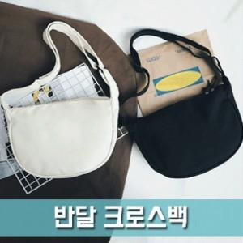

【상세/제작정보】

【인쇄/포장옵션】 | 실크 / OPP(비닐)

【공급단가】 | 수량 | 100~ | 300~ | 500~ | 1,000~ | 3,000~
*VAT별도 | 단가 | 4,270원 | 4,110원 | 3,960원 | 3,810원 | 3,660원

【상품 URL】 | http://www.easy1.co.kr/src/goods_detail.php?gdno=16977

